상품제안서
PGA 2단자동 엠보선염바이어스+150g 면사타올 2P 세트 | 상품코드: F02527

 |  |  |  |  |  |  | 02-412-0044 | www.easy1.co.kr
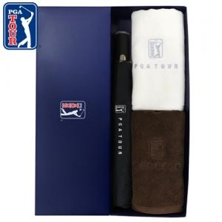

【상세/제작정보】 | 자수인쇄 별도문의

【인쇄/포장옵션】 | 실크, 원단 / 쇼핑백

【공급단가】 | 수량 | 100~ | 300~ | 500~ | 1,000~ | 3,000~
*VAT별도 | 단가 | 19,570원 | 18,850원 | 18,120원 | 17,400원 | 16,960원

【상품 URL】 | http://www.easy1.co.kr/src/goods_detail.php?gdno=2527

